Лист1
 | some = 1 Integer - целые числа; |  | * — умножение
 | some = 1.12 Float - числа с плавающей точкой; |  | ** — возведение в степень
 | some = "Привет" String - строки; |  | / — деление
 | some = True Boolean - тип данных принимающий либо False, либо True |  | // — целочисленное деление
 |  |  | % — остаток от деления
 | first = sec = third = 1 # Всем трём переменным будет присвоено значение 1
 | first, sec, third = "Hi", 75, 23.1 # Поочередное присвоение значенийe

 | значение вывода через принт можно умножать !!!даже текстовый

 | if имя условие : ( м.б ==равно , != не равно ) | можно сравнивать несколько данных чере з and - тогда должно віполняться и одно и др , или or тогда віполняетс я условие или !
 | elif имя условие : {промежуточное значенние между иф и елси ) - условие в условии !!!
 | else : -то что делается если условие не віполнено

циклы | for имя in range (от , до , шаг ) | range -функц увеличения значения на от и до с заданным шагом - по умолчанию 1
 | while условия | может біть булинговое значение

 | break | остановка цикла
 | continie

 | * — умножение
 | ** — возведение в степень
 | / — деление
 | // — целочисленное деление
 | % — остаток от деления

 | print (данніе +данніе ) | "+" конкатенация склеивает строки

 | + ' | контактация
 | f ' ' | инетрополяция
 | [ 1:2:3] | срез 1-начало, конец, шаг - может біть как с начал атак и с конца (ЗНАК МИНУС)
 | len(x) | x - подсчета символов
 | pow(1, 2) | , которая возводит указанное число в нужную степень 1-число , 2 -чтепень
 | hex() | преобразование в 16 ричную систему
 | round(10.25, 0) | округление числа 10.25 до целого значения 0( по умолчанию стоит 0)

 | text = 'Never forget what you are, for surely the world will not'
 | print('First: ' + text[0] + '\nLast: ' + text[-1]) | result = f'First: {text[0]}\nLast: {text[len(text) - 1]}' | то же самое но др методом
 |  | print(result)

 | from random import random | случайные чилса от 0 до 1
 | random()
 |  | атрибуты и функции
 | name .upper() | name. преобразовывает текст к большим буквам
 | name.lower() | Переводит в нижний регистр
 | name.replace('on', 'off') | Заменяет одну подстроку другой on to off
 | name.count('') | count('x') , подсчитівает колличество символов х в name
 | name.capitalaize() | функция замен первой буквы на большой регистр
 | name.strip() | убирает лишние пробелі
 | name.find(' ') | возвращает номер сивола в ' '
 | name.split(' ') | разбивает на строки по сиволу в ' '

 | print(f"Index Of N: {text.find('N')}\nIndex Of ,: {text.find(',')}")

 |  | это функция-предикат (или функция-вопрос).предикаты, как правило, начинаются с префикса is или has:
 | def name(peremenny1, peremenny2): | создание функции
 | return | возврат при каких лио условиях занчения

 | and | лог "и" (коньюкция)
 | or | лог "или" (дизъюнкция)
 | not | отрицание ( меняет знак на противоположные )

 | 0, 0.0, '', None, приводятся к False
 | Всё остальное приводится к True

 | index = len(string) - 1 — записываем в новую переменную индекс последнего символа строки (напомним, что индексы начинаются с нуля).
 | reversed_string = '' — инициализируем строку, куда будем записывать результат.
 | while index >= 0: — условие: повторяем тело цикла, пока текущий индекс не дошёл до 0, то есть до первого символа.
 | current_char = string[index] — берём из строки символ по текущему индексу.
 | reversed_string = reversed_string + current_char — записываем в строку-результат новое значение: текущая строка-результат + новый символ.
 | index = index - 1 — обновляем счётчик
 | return reversed_string — когда цикл завершился, возвращаем строку-результат
 |  | звездный разум - посомтреть !!!

 | a = a + 1 → a += 1
 | a = a - 1 → a -= 1
 | a = a * 2 → a *= 2
 | a = a / 1 → a /= 1

 | math | математеический модуль есть
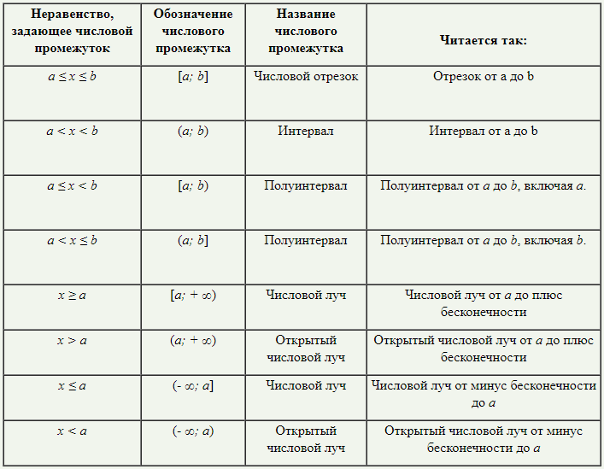

 | U - or, операция или которую вы уже изучили;
 | ] - >= - включительно
 | ) -> не включительно

 | str.split(sep[, maxsplit]) | Разбивает строку на части, используя разделитель, и возвращает эти части списком. Направление разбиения: слева направо.
 | a, b = input().split() | пример -( вводятся цифры через пробел - разбиваются )
 | a = int(a)
 | b = int(b)
 | print(a+b)

 | import sys | преррывание функции ( if в частности )
 | sys.exit() | сама команда остановки

 | s.count(p) | проверяет сколько раз строка р встречается в строке s

 | a = [i for i in range(1,51)] | создание массива 1.. 50 |  | если i=0 то 00000, если i*iто квадраты чисел 1,2,3..
 | a = [i for i in range(1,51)]
 | a = [i for i in range(1,51)]
 | a = [i for i in range(1,51)]
 | a= [0]*5 | массив 0 0 0 0 0

 | a = [int(i)for i in input().split()] | ген списка с вводом через пробел , если убрать сплит - по строчно
 | print(* a) | вывод списка без скобок

 | a = [[0] for i in range (n)] | генерация двумерных списков
 | a = [[0 for j in range(n)] for I in range (n)]
 | a = [[0]*n]*n | генерация двумерных списков зависимые ,т.к список создан по факту из одного

 | a = [int(i) for i in input().split()] | генератор списка с вводом в одной строке через пробел( убрать сплит - по строчно )
 | a = [i * i for i in range(5)] | [0, 1, 4, 9, 16]
 | a = [0 for i in range(5)] | [0, 0, 0, 0, 0]
 |  | генерация двумерного списка
 | a = [[0] * n for i in range(n)]
 | a = [[0 for j in range(n)] for i in range(n)] | полностью независимый
 | a[0][0] = 7 | полностью зависимый
 | 0 1 2
 | a = [[1,2,3], [4,5,6], [7,8,9]]
 | a [1][1]=5 | данные д.м по "адресу" 1 ячека нулевого списка, 1 яч 1 списка, по координатом

